Pila-Sprint1
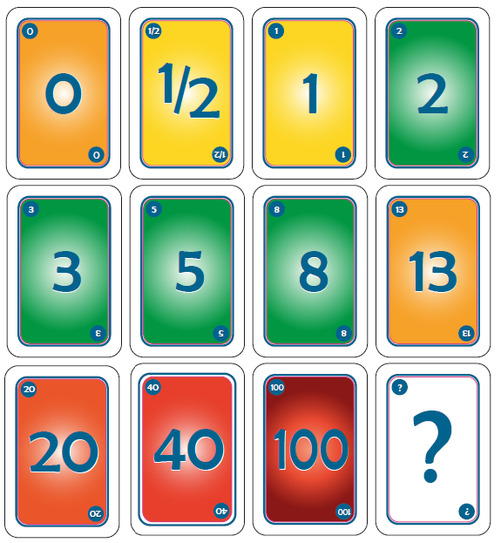
ID | Nombre | Estimado | Notas
 |  | 25
ID0000 | Como equipo de desarrollo software queremos desarrollar una infraestructura de trabajo para plantear el proyecto. | 2
ID0000_T1 | Diseñar el boceto de la aplicación en papel. | 0.5
ID0000_T2 | Elegir lenguaje de programación y base de datos. | 0.5
ID0000_T3 | Informarse del sistema de gestion de versiones (gitlab) y de la api. | 1
ID0001 | Como gestor quiero poder visualizar las atracciones de port aventura para mostrarselas al visitante. | 6
ID0001_T1 | Implementar la estructura genérica de una lista en la aplicación. | 5
ID0001_T2 | Comprobar el funcionamiento de la lista mediante la inserción de datos por el desarrollador y testear los datos insertados. | 1
ID0002 | Como visitante quiero poder ver los tiempos de espera de las atracciones para que el visitante sepa el tiempo de espera de cada atracción | 10
ID002_T1 | Estudiar funcionamiento de la API queue times. | 2
ID002_T2 | Implementar la clase atracción con los métodos y atributos correspondientes. | 1
ID002_T3 | Almacenar los datos de la api en una lista de objetos del tipo atracción y testear su funcionamiento. | 2
ID002_T4 | Intercambiar información añadida de manera manual en el anterior punto por la nueva adquirida a través de la API. | 5
ID0003 | Como gestor quiero que la información de la api quede guardada en una base de datos para poder mostrarla en la aplicación sin conexión. | 7
ID003_T1 | Descargar imágenes por cada atracción que nos devuelve la API con los nombres modificados en formato id y resolución ajustada a la aplicación. | 1
ID003_T2 | Informarse y crear la base de datos sqlite | 2
ID003_T3 | Crear la tabla de atracciones y poblarla con los datos almacenados en la api. | 1
ID003_T4 | Comprobar el funcionamiento de la lista mediante la inserción de datos desde la base de datos por el desarrollador y testear los datos insertados. | 3

Burns
 | Esfuerzo previsto | Esfuerzo restante
2023-10-02 | 25.00 | 25.0
2023-10-03 | 22.06 | 25.0
2023-10-04 | 20.59 | 23.0
2023-10-05 | 19.12 | 23.0
2023-10-06 | 17.65 | 23.0
2023-10-07 | 16.18 | 23.0
2023-10-08 | 14.71 | 23.0
2023-10-09 | 13.24 | 23.0
2023-10-10 | 11.76 | 23.0
2023-10-11 | 10.29 | 23.0
2023-10-12 | 8.82 | 19.0
2023-10-13 | 7.35 | 19.0
2023-10-14 | 5.88 | 19.0
2023-10-15 | 4.41 | 19.0
2023-10-16 | 2.94 | 17.0
2023-10-17 | 1.47 | 13.0
2023-10-18 | 0.00 | 0.0

Calendario de la iteración
Tiempo a Dedicar Total | 25 | 2023-10-02 | 2023-10-03 | 2023-10-04 | 2023-10-05 | 2023-10-06 | 2023-10-07 | 2023-10-08 | 2023-10-09 | 2023-10-10 | 2023-10-11 | 2023-10-12 | 2023-10-13 | 2023-10-14 | 2023-10-15 | 2023-10-16 | 2023-10-17 | 2023-10-18
Tiempo a Dedicar Diario |  | 1.47 | 1.47 | 1.47 | 1.47 | 1.47 | 1.47 | 1.47 | 1.47 | 1.47 | 1.47 | 1.47 | 1.47 | 1.47 | 1.47 | 1.47 | 1.47 | 1.47
Tiempo Restante |  | 25.00 | 22.06 | 20.59 | 19.12 | 17.65 | 16.18 | 14.71 | 13.24 | 11.76 | 10.29 | 8.82 | 7.35 | 5.88 | 4.41 | 2.94 | 1.47 | 0.00

 | Acumulado
2023-10-02 | 0
2023-10-03 | 0
2023-10-04 | 2
2023-10-05 | 2
2023-10-06 | 2
2023-10-07 | 2
2023-10-08 | 2
2023-10-09 | 2
2023-10-10 | 2
2023-10-11 | 2
2023-10-12 | 7
2023-10-13 | 7
2023-10-14 | 7
2023-10-15 | 7
2023-10-16 | 9
2023-10-17 | 13
2023-10-18 | 27

Burns 2
 | Esfuerzo previsto | Esfuerzo restante
2023-10-25 | 46.50 | 46.5
2023-10-26 | 45.24 | 46.5
2023-10-27 | 43.99 | 46.5
2023-10-28 | 42.73 | 46.5
2023-10-29 | 41.47 | 46.5
2023-10-30 | 40.22 | 46.5
2023-10-31 | 38.96 | 44.5
2023-11-01 | 37.70 | 40.0
2023-11-02 | 36.45 | 39.0
2023-11-03 | 35.19 | 38.5
2023-11-04 | 33.93 | 38.0
2023-11-05 | 32.68 | 37.0
2023-11-06 | 31.42 | 35.0
2023-11-07 | 30.16 | 35.0
2023-11-08 | 28.91 | 33.5
2023-11-09 | 27.65 | 33.5
2023-11-10 | 26.39 | 32.5
2023-11-11 | 25.14 | 31.5
2023-11-12 | 23.88 | 29.5
2023-11-13 | 22.62 | 29.5
2023-11-14 | 21.36 | 29.5
2023-11-15 | 20.11 | 26.5
2023-11-16 | 18.85 | 21.5
2023-11-17 | 17.59 | 18.5
2023-11-18 | 16.34 | 18.5
2023-11-19 | 15.08 | 18.5
2023-11-20 | 13.82 | 18.5
2023-11-21 | 12.57 | 16.5
2023-11-22 | 11.31 | 13.5
2023-11-23 | 10.05 | 13.5
2023-11-24 | 8.80 | 5.5
2023-11-25 | 7.54 | 4.5
2023-11-26 | 6.28 | 4.5
2023-11-27 | 5.03 | 4.5
2023-11-28 | 3.77 | 4.5
2023-11-29 | 2.51 | 0.0
 | 1.26 | 0.0

Calendario de la iteración
Tiempo a Dedicar Total | 46.5 | 2023-10-25 | 2023-10-26 | 2023-10-27 | 2023-10-28 | 2023-10-29 | 2023-10-30 | 2023-10-31 | 2023-11-01 | 2023-11-02 | 2023-11-03 | 2023-11-04 | 2023-11-05 | 2023-11-06 | 2023-11-07 | 2023-11-08 | 2023-11-09 | 2023-11-10 | 2023-11-11 | 2023-11-12 | 2023-11-13 | 2023-11-14 | 2023-11-15 | 2023-11-16 | 2023-11-17 | 2023-11-18 | 2023-11-19 | 2023-11-20 | 2023-11-21 | 2023-11-22 | 2023-11-23 | 2023-11-24 | 2023-11-25 | 2023-11-26 | 2023-11-27 | 2023-11-28 | 2023-11-29 | 2023-11-30
Tiempo a Dedicar Diario |  | 1.26 | 1.26 | 1.26 | 1.26 | 1.26 | 1.26 | 1.26 | 1.26 | 1.26 | 1.26 | 1.26 | 1.26 | 1.26 | 1.26 | 1.26 | 1.26 | 1.26 | 1.26 | 1.26 | 1.26 | 1.26 | 1.26 | 1.26 | 1.26 | 1.26 | 1.26 | 1.26 | 1.26 | 1.26 | 1.26 | 1.26 | 1.26 | 1.26 | 1.26 | 1.26 | 1.26 | 1.26
Tiempo Restante |  | 46.50 | 45.24 | 43.99 | 42.73 | 41.47 | 40.22 | 38.96 | 37.70 | 36.45 | 35.19 | 33.93 | 32.68 | 31.42 | 30.16 | 28.91 | 27.65 | 26.39 | 25.14 | 23.88 | 22.62 | 21.36 | 20.11 | 18.85 | 17.59 | 16.34 | 15.08 | 13.82 | 12.57 | 11.31 | 10.05 | 8.80 | 7.54 | 6.28 | 5.03 | 3.77 | 2.51 | 1.26

 | Acumulado
2023-10-25 | 0
2023-10-26 | 0
2023-10-27 | 0
2023-10-28 | 0
2023-10-29 | 0
2023-10-30 | 0
2023-10-31 | 2
2023-11-01 | 6
2023-11-02 | 7
2023-11-03 | 7
2023-11-04 | 8
2023-11-05 | 9
2023-11-06 | 11
2023-11-07 | 11
2023-11-08 | 13
2023-11-09 | 13
2023-11-10 | 14
2023-11-11 | 15
2023-11-12 | 17
2023-11-13 | 17
2023-11-14 | 17
2023-11-15 | 20
2023-11-16 | 25
2023-11-17 | 28
2023-11-18 | 28
2023-11-19 | 28
2023-11-20 | 28
2023-11-21 | 30
2023-11-22 | 33
2023-11-23 | 33
2023-11-24 | 41
2023-11-25 | 42
2023-11-26 | 42
2023-11-27 | 42
2023-11-28 | 42
2023-11-29

